Sheet1
这里没体现
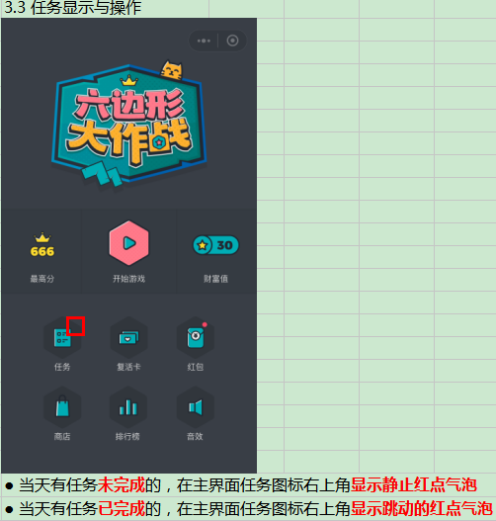
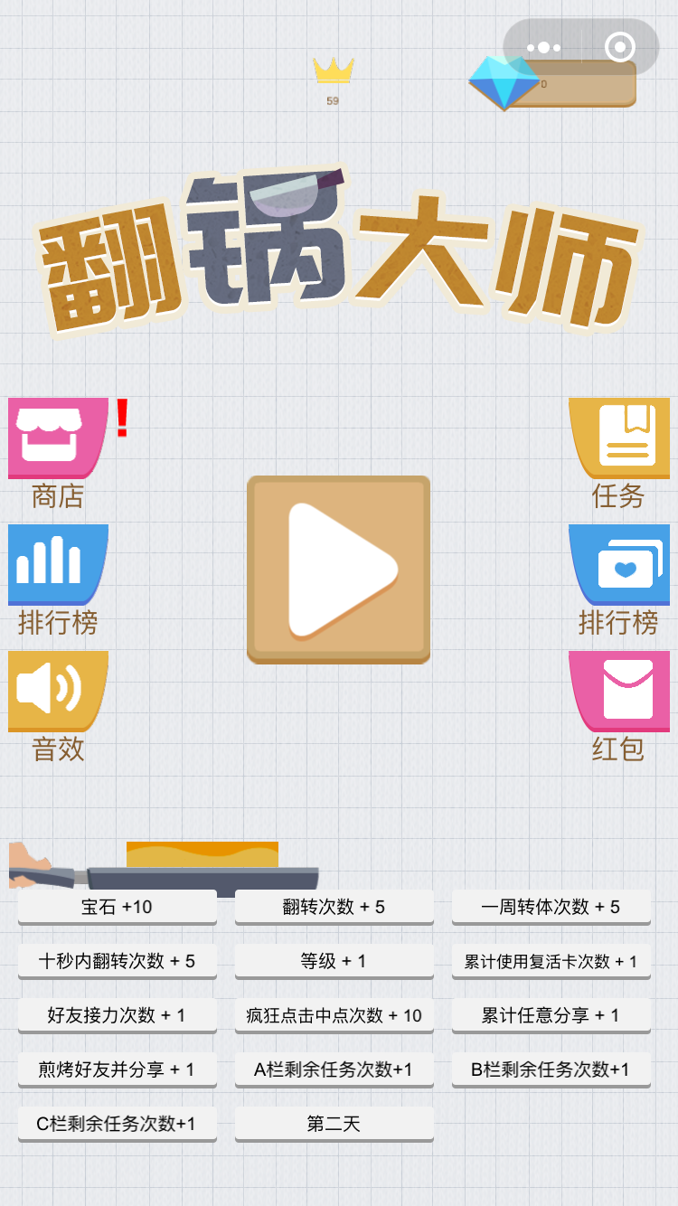

这里第二行应该显示奖励的数额
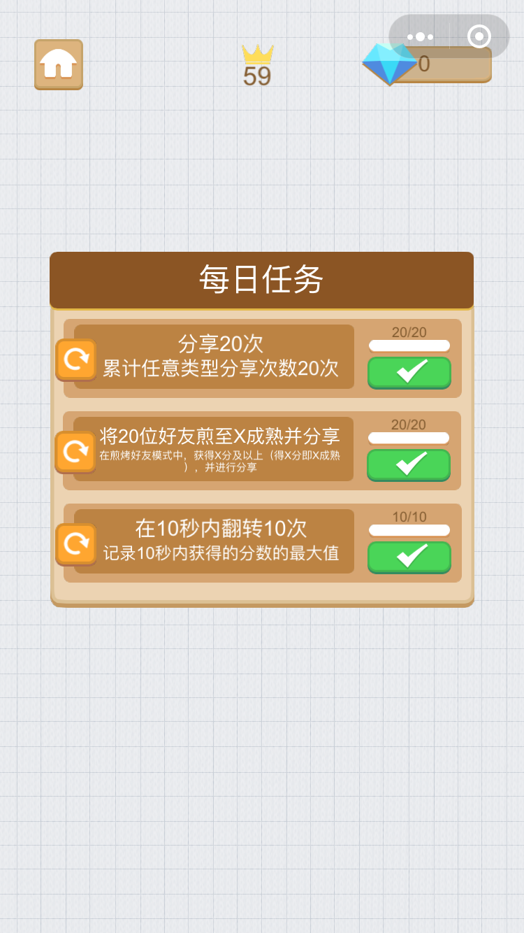
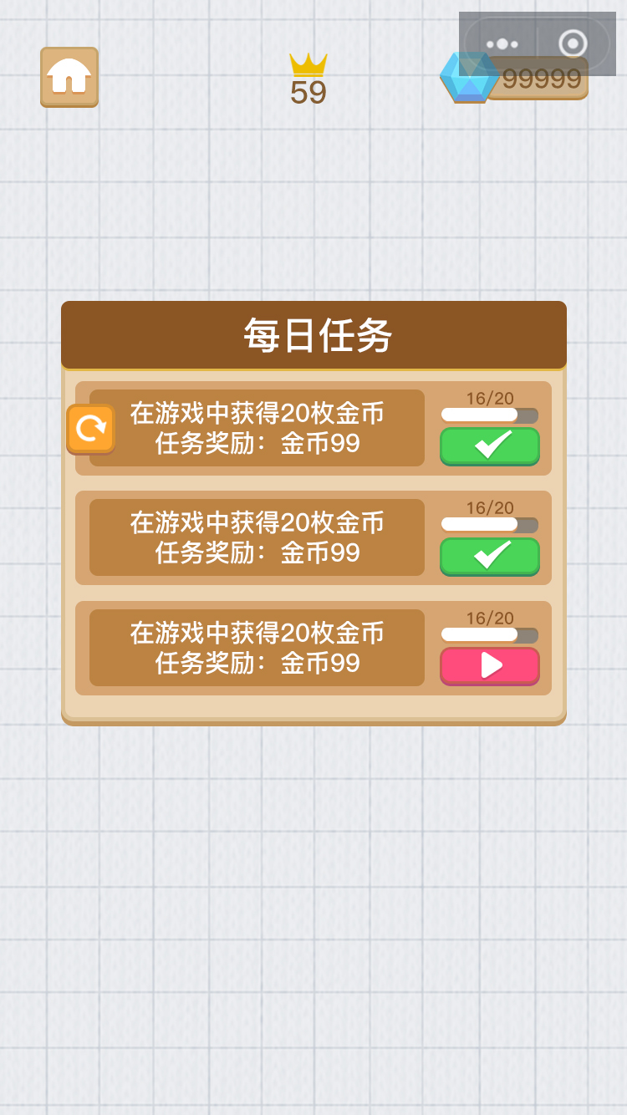

刷新按钮不可用时要灰掉按钮，点击灰掉的按钮不需要再给提示

领取奖励后不需要移除完成的任务

